Sheet1
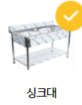
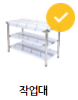
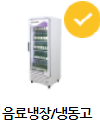
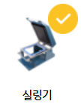
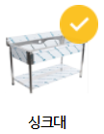
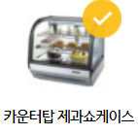
OPEN 준비물
용도 |  | 이름 | 준비여부 | 규격 | 구입처상호 | 전번 | 가격 | 비고
기계 | 1 | 전두부기계 | O
 | 2 | 두유 보관통 | O | 15L
 | 3 | 주걱 | O | 나무주걱
 | 4 | 성형틀 | O | 2개
 | 5 | 계량컵 | O | 5L
 | 6 | 거름망 | O
 | 7 | 국자 | O
 | 8 | 절단용칼 | O
 | 9 | 분말 | O
 | 10 | 해양심층수 | O
 | 11 | 효소 | O
 | 12 | 두유용기/스티커
 | 13 | 순두부용기/스티커
 | 14 | 두부용기/스티커
 | 15 | 일반칼
 | 16

주방 | 1 | 씽크대 |  | 1200
 | 2 | 작업대
 | 3 | 냉장고(주방)
 | 4 | 정수기
 | 5 | 전기포트(1.5L)
 | 6 | 씰링기(비닐포함)
 | 7 | 전자저울(중,소)
 | 8 | 수세미
 | 9 | 고무장갑(설거지용, 작업용)
 | 10 | 컵
 | 11 | 수저
 | 12 | 젓가락
 | 13 | 요리용 가운,모자
 | 14 | 비이커여분
 | 15 | 두부용기 마개 캡핑기

홀 | 1 | 쇼케이스냉장고
 | 2 | 일반냉장고
 | 3 | 액자
 | 4 | 테이블
 | 5 | 의자
 | 6 | 가격표

마케팅 |  | 배달홍보전단지
 |  | 집앞 붙임스티커
 |  | 배너광고
 |  | 팜플렛
 |  | 모바일홈피
 |  | 모바일광고(인스타,유투브)
 |  | 주문단톡방

기타 |  | 요리매뉴얼
 |  | 살균소독기
 |  | 인터넷
 |  | 카드단말기
 |  | CCTV

